Dimensionamento
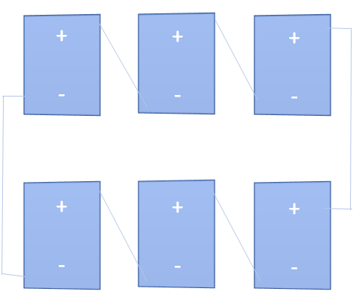
Dados do inversor: |  | Imax-curto [A] | Faixa de tensão MPP [V] |  | Vmax [V] | Pmax [Wp] | Vmin [V] | Potência a ser suprida: [W]
 |  | 22 | 360 | 750 | 900 | 12,800.00 | 360 | 10,000.00

Dados do módulo: |  | Ipmax [A] | Vpmax [V] | Pmax [W] | Vmin |  |  | 1 Inversor de 12kWp
 |  | 7.929 | 27.962 | 226.684 | 24.280
X1 | Agrupamento de módulos em série
X2 | Agrupamento de módulos em paralelo
Variáveis: | X1 | X2
 | 23 | 2

F.Objetiva (Potência): | 10,198.122 | Tensão de saída do sistema: |  |  | 643.1190
Número de módulos: | 46 | Corrente de saída do sistema: |  |  | 15.8573
Máximizar: ( Icurto*X2)*(Vmax*X1)

Restrições | Variável |  | Equação
Icurto*X2 <= Imax | 7.929 | 2 | 15.86 | <= | 22.00
Vmax*X1 <= MPPmax | 27.962 | 23 | 643.12 | <= | 750.00
Vmax*X1 >= MPPmin | 27.962 | 23 | 643.12 | >= | 360.00
Vmin*X1 >= MPPmin | 24.280 | 23 | 558.44 | >= | 360.00
( Icurto*X2)*(Vmax*X1) |  | Pot | 10,198.12 | >= | 10,000.00
( Icurto*X2)*(Vmax*X1) |  | Pot | 10,198.12 | <= | 12,800.00

